Datos boleta
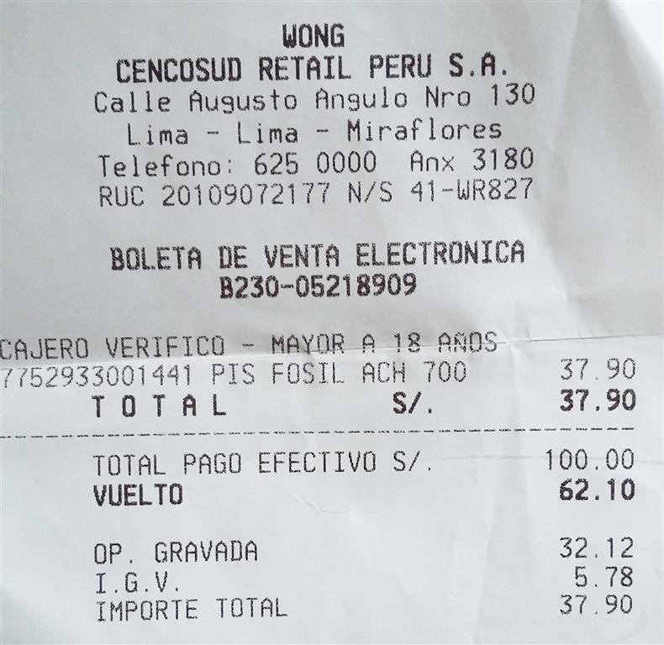
Cajero | Fecha | Producto | Cliente | Medio Pago | Cantidad | PrecioTotal | Tipo Descuento | Descuento
Piero Delgado | 2018-08-01 | Huevos | 68483920 | Mastercard | 24 | 6.5 | - | 0
Piero Delgado | 2018-08-01 | Papa Amarilla | 70405069 | Visa | 5 | 5.39 | - | 0
Piero Delgado | 2018-08-02 | Mostaza 220 Alacena | 38482900 | Efectivo | 1 | 3.1 | 25 % DSCTO | -0.78
Piero Delgado | 2018-08-03 | Panes varios | 68482819 | Visa | 6 | 1.5 | - | 0
Piero Delgado | 2018-08-04 | Frankfur Otto Kunz | 70405069 | Efectivo | 4 | 24.17 | - | 0
Piero Delgado | 2018-08-07 | Nescafe Tradicion 200gr | 68483920 | Mastercard | 1 | 25.65 | 20 % DSCTO | -5.13
Piero Delgado | 2018-08-08 | Ketchup 100 Alacena | 68482819 | Visa | 1 | 1.45 | 25 % DSCTO | -0.36
Piero Delgado | 2018-08-11 | Carnaza grande | 38482900 | Efectivo | 1 | 11.9 | - | 0
Piero Delgado | 2018-08-13 | Panadol 500 | 68483920 | Mastercard | 8 | 8.8 | - | 0
Piero Delgado | 2018-08-18 | Coca cola 3L | 70405069 | Visa | 1 | 7 | - | 0
Sebastian Zanabria | 2018-08-02 | Aceite clásico Primor 1 Lt | 15138571 | Visa | 2 | 12.8 | - | 0
Sebastian Zanabria | 2018-08-02 | Yogurt Galonera Gloria x 2Kg | 70305965 | Mastercard | 3 | 26.97 | - | 0
Sebastian Zanabria | 2018-08-02 | Arroz Superior Costeño x 5Kg | 15138571 | Visa | 2 | 12.8 | - | 0
Sebastian Zanabria | 2018-08-07 | Detergente Bolivar Floral x 2.6Kg | 15138571 | Visa | 1 | 27.49 | - | 0
Sebastian Zanabria | 2018-08-07 | Mandarina Costa x Kg | 70305965 | Mastercard | 1.93 | 2.88 | - | 0
Sebastian Zanabria | 2018-08-07 | Pañal BabySec Bipack Premium XG x 104und | 70305965 | Mastercard | 1 | 71.5 | - | 0
Sebastian Zanabria | 2018-08-11 | Mostaza 220 Alacena | 29854712 | Efectivo | 2 | 6.2 | 25 % DSCTO | -1.55
Sebastian Zanabria | 2018-08-11 | Papa Amarilla | 29854712 | Efectivo | 1.32 | 1.43 | - | 0
Sebastian Zanabria | 2018-08-11 | Nescafe Tradicion 200gr | 15138571 | Visa | 2 | 51.3 | 20 % DSCTO | -10.26
Sebastian Zanabria | 2018-08-13 | Frankfur Otto Kunz | 29854712 | Efectivo | 6 | 36.24 | - | 0
Roberto Cespedes | 2018-07-01 | Mandarina Costa x Kg | 42820297 | Efectivo | 3 | 4.47 | - | 0
Roberto Cespedes | 2018-07-03 | Inka Kola 2L | 46789054 | Visa | 2 | 15 | - | 0
Roberto Cespedes | 2018-07-05 | Helado | 68483920 | Efectivo | 2 | 8 | - | 0
Roberto Cespedes | 2018-07-08 | Pickeo Mix | 15138571 | Mastercard | 4 | 20 | 25 % DSCTO | 5
Roberto Cespedes | 2018-07-13 | Listerine Plus | 42820297 | Visa | 1 | 7 | - | 0
Roberto Cespedes | 2018-07-15 | Papa Amarilla | 70305965 | Efectivo | 3 | 5.39 | - | 0
Roberto Cespedes | 2018-07-19 | Nescafe Tradicion 200gr | 42820297 | Mastercard | 2 | 51.3 | 20 % DSCTO | 10.26
Roberto Cespedes | 2018-07-21 | Arroz Superior Costeño x 5Kg | 68483920 | Mastercard | 1 | 6.4 | - | 0
Roberto Cespedes | 2018-07-24 | Aceite clásico Primor 1 Lt | 46789054 | Efectivo | 2 | 12.8 | - | 0
Roberto Cespedes | 2018-07-29 | Panes varios | 38482900 | Efectivo | 10 | 2.5 | - | 0
Ivan Inga | 2018-08-15 | Mostaza 220 Alacena | 68483920 | Efectivo | 1 | 3.1 | 25 % DSCTO | -0.78
Ivan Inga | 2018-08-15 | Frankfur Otto Kunz | 68483920 | Efectivo | 2 | 12.08 | - | 0
Ivan Inga | 2018-08-15 | Ketchup 100 Alacena | 68483920 | Efectivo | 2 | 2.9 | 25 % DSCTO | -0.73
Ivan Inga | 2018-08-20 | Limpia todo Sapolio | 70405069 | Visa | 1 | 5 | - | 0
Ivan Inga | 2018-08-20 | Detergente Bolivar Floral x 2.6Kg | 70405069 | Visa | 1 | 27.49 | - | 0
Ivan Inga | 2018-08-20 | Listerine Plus | 70405069 | Visa | 1 | 7 | - | 0
Ivan Inga | 2018-08-22 | Nescafe Tradicion 200gr | 38482900 | Visa | 1 | 25.6 | 20 % DSCTO | -5.12
Ivan Inga | 2018-08-22 | Panes varios | 38482900 | Visa | 12 | 3 | - | 0
Ivan Inga | 2018-08-22 | Yogurt Galonera Gloria x 2Kg | 38482900 | Visa | 1 | 9 | - | 0
Ivan Inga | 2018-08-27 | Panadol 500 | 68482819 | Mastercard | 4 | 4.4 | - | 0
Ivan Inga | 2018-08-27 | Coca cola 3L | 68482819 | Mastercard | 1 | 8 | - | 0
Deby Guzman | 2018-08-03 | Inka Kola 2L | 12138579 | Efectivo | 2 | 15 | - | 0
Deby Guzman | 2018-08-23 | Helado | 12138579 | Efectivo | 3 | 12 | - | 0
Deby Guzman | 2018-08-13 | Nescafe Tradicion 200gr | 12854712 | Visa | 1 | 25.65 | 20 % DSCTO | -5.13
Deby Guzman | 2018-08-17 | Yogurt Galonera Gloria x 2Kg | 12854712 | Visa | 3 | 27 | - | 0
Deby Guzman | 2018-08-08 | Pickeo Mix | 12854712 | Visa | 4 | 20 | 25 % DSCTO | -5
Deby Guzman | 2018-08-25 | Listerine Plus | 13138579 | Efectivo | 1 | 7 | - | 0
Deby Guzman | 2018-08-15 | Limpia todo Sapolio | 13138579 | Efectivo | 2 | 10 | - | 0
Deby Guzman | 2018-08-22 | Avena Angel 100gr | 13138579 | Efectivo | 2 | 6 | - | 0
Deby Guzman | 2018-08-28 | Piña Golden x Kg | 13854712 | Mastercard | 3 | 9 | - | 0
Deby Guzman | 2018-08-30 | Mostaza 220 Alacena | 13854712 | Mastercard | 1 | 3.1 | 25 % DSCTO | -0.78
Roberto Espinoza | 2018-07-28 | Spaguetti Don Vittorio Bolsa 1 Kg | 66847725 | Efectivo | 3 | 10 | 30 % DSCTO | -3
Roberto Espinoza | 2018-07-28 | Trozos de Atún Primor Lata 170 g | 66847725 | Efectivo | 2 | 14.6 | 45 % DSCTO | -6.57
Roberto Espinoza | 2018-07-28 | Frijol Castilla Tesoro Del Campo Bolsa 500 g | 66847725 | Efectivo | 1 | 4.8 | - | 0
Roberto Espinoza | 2018-08-01 | Arroz Extra Costeño Bolsa 5 Kg | 77288195 | Mastercard | 2 | 39 | - | 0
Roberto Espinoza | 2018-08-07 | Galletas Oreo Nabisco Original Pack 6 Unid x 36 g | 27858741 | Visa | 2 | 7.8 | - | 0
Roberto Espinoza | 2018-08-07 | Galletas Casino Victoria Menta Pack 6 Unid x 47 g | 27858741 | Visa | 2 | 8 | 30 % DSCTO | -2.4
Roberto Espinoza | 2018-08-09 | Gaseosa Fanta Kola Inglesa Botella 3 L | 38555714 | Efectivo | 1 | 7.2 | 30 % DSCTO | -2.16
Roberto Espinoza | 2018-08-09 | Gaseosa Sprite Botella 3 L | 38555714 | Efectivo | 1 | 7.2 | 30 % DSCTO | -2.16
Roberto Espinoza | 2018-08-11 | Champiñones Enteros Metro Bandeja 200 g | 25574458 | Efectivo | 2 | 10.8 | 20 % DSCTO | -2.16
Gabriel Lucano | 2018-08-15 | Coca cola 3L | 48721687 | Mastercard | 2 | 6.5 | - | 0
Gabriel Lucano | 2018-08-15 | Aceite clásico Primor 1 Lt | 87461278 | Visa | 5 | 5.39 | - | 0
Gabriel Lucano | 2018-08-17 | Yogurt Galonera Gloria x 2Kg | 41872687 | Efectivo | 1 | 3.1 | 25 % DSCTO | -0.78
Gabriel Lucano | 2018-08-18 | Arroz Superior Costeño x 5Kg | 48721687 | Visa | 6 | 1.5 | - | 0
Gabriel Lucano | 2018-08-15 | Detergente Bolivar Floral x 2.6Kg | 44671221 | Efectivo | 4 | 24.17 | - | 0
Gabriel Lucano | 2018-08-20 | Mandarina Costa x Kg | 21546726 | Mastercard | 1 | 25.65 | 20 % DSCTO | -5.13
Gabriel Lucano | 2018-08-17 | Pañal BabySec Bipack Premium XG x 104und | 42178648 | Visa | 1 | 1.45 | 25 % DSCTO | -0.36
Gabriel Lucano | 2018-08-22 | Inka Kola 2L | 48731246 | Efectivo | 1 | 11.9 | - | 0
Gabriel Lucano | 2018-08-22 | Limpia todo Sapolio | 46154768 | Mastercard | 8 | 8.8 | - | 0
Gabriel Lucano | 2018-08-24 | Piña Golden x Kg | 46152422 | Visa | 1 | 7 | - | 0

